ING
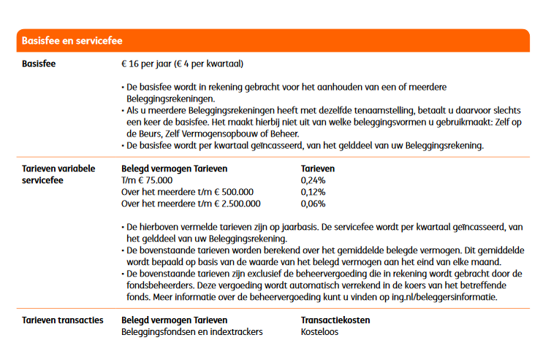
 | ING berekening |  | (eigen sheet ivm limieten en staffels)

Inleg / periode (€) | € 500.00
Aantal perioden / jaar | 12
Inleg / jaar (€) | € 6,000.00
Rendement fonds (%) / jaar | 5.00%
Werkelijk rendement (%) / jaar over inleg | 2.69%

 | Resultaten
 | Jaar 1 | Jaar 2 | Jaar 3 | Jaar 4 | Jaar 5 | Jaar 6 | Jaar 7 | Jaar 8 | Jaar 9 | Jaar 10 | Jaar 11 | Jaar 12 | Jaar 13 | Jaar 14 | Jaar 15 | Jaar 16 | Jaar 17 | Jaar 18 | Jaar 19 | Jaar 20 | Jaar 21 | Jaar 22 | Jaar 23 | Jaar 24 | Jaar 25 | Jaar 26 | Jaar 27 | Jaar 28 | Jaar 29 | Jaar 30
resultaat zonder kosten | € 6,161.29 | € 12,630.64 | € 19,423.46 | € 26,555.92 | € 34,045.01 | € 41,908.55 | € 50,165.27 | € 58,834.82 | € 67,937.85 | € 77,496.03 | € 87,532.12 | € 98,070.01 | € 109,134.80 | € 120,752.83 | € 132,951.76 | € 145,760.64 | € 159,209.96 | € 173,331.75 | € 188,159.62 | € 203,728.89 | € 220,076.62 | € 237,241.74 | € 255,265.12 | € 274,189.67 | € 294,060.44 | € 314,924.75 | € 336,832.27 | € 359,835.18 | € 383,988.22 | € 409,348.92
aankoopkosten | € 0.00 | € 0.00 | € 0.00 | € 0.00 | € 0.00 | € 0.00 | € 0.00 | € 0.00 | € 0.00 | € 0.00 | € 0.00 | € 0.00 | € 0.00 | € 0.00 | € 0.00 | € 0.00 | € 0.00 | € 0.00 | € 0.00 | € 0.00 | € 0.00 | € 0.00 | € 0.00 | € 0.00 | € 0.00 | € 0.00 | € 0.00 | € 0.00 | € 0.00 | € 0.00
resultaat incl aankoopkosten | € 6,000.00 | € 12,630.64 | € 19,423.46 | € 26,555.92 | € 34,045.01 | € 41,908.55 | € 50,165.27 | € 58,834.82 | € 67,937.85 | € 77,496.03 | € 87,532.12 | € 98,070.01 | € 109,134.80 | € 120,752.83 | € 132,951.76 | € 145,760.64 | € 159,209.96 | € 173,331.75 | € 188,159.62 | € 203,728.89 | € 220,076.62 | € 237,241.74 | € 255,265.12 | € 274,189.67 | € 294,060.44 | € 314,924.75 | € 336,832.27 | € 359,835.18 | € 383,988.22 | € 409,348.92
Fonds kosten | € 9.72 | € 20.46 | € 31.47 | € 43.02 | € 55.15 | € 67.89 | € 81.27 | € 95.31 | € 110.06 | € 125.54 | € 141.80 | € 158.87 | € 176.80 | € 195.62 | € 215.38 | € 236.13 | € 257.92 | € 280.80 | € 304.82 | € 330.04 | € 356.52 | € 384.33 | € 413.53 | € 444.19 | € 476.38 | € 510.18 | € 545.67 | € 582.93 | € 622.06 | € 663.15
resultaat incl fonds kosten | € 5,990.28 | € 12,610.18 | € 19,392.00 | € 26,512.90 | € 33,989.86 | € 41,840.66 | € 50,084.00 | € 58,739.50 | € 67,827.79 | € 77,370.48 | € 87,390.32 | € 97,911.14 | € 108,958.00 | € 120,557.21 | € 132,736.38 | € 145,524.51 | € 158,952.04 | € 173,050.95 | € 187,854.80 | € 203,398.85 | € 219,720.10 | € 236,857.41 | € 254,851.59 | € 273,745.48 | € 293,584.06 | € 314,414.57 | € 336,286.61 | € 359,252.24 | € 383,366.16 | € 408,685.78
bedrag vaste kosten "hoog" | € 6,000.00 | € 12,630.64 | € 19,423.46 | € 26,555.92 | € 34,045.01 | € 41,908.55 | € 50,165.27 | € 58,834.82 | € 67,937.85 | € 75,000.00 | € 75,000.00 | € 75,000.00 | € 75,000.00 | € 75,000.00 | € 75,000.00 | € 75,000.00 | € 75,000.00 | € 75,000.00 | € 75,000.00 | € 75,000.00 | € 75,000.00 | € 75,000.00 | € 75,000.00 | € 75,000.00 | € 75,000.00 | € 75,000.00 | € 75,000.00 | € 75,000.00 | € 75,000.00 | € 75,000.00
vaste kosten "hoog" | € 16.00 | € 30.31 | € 46.62 | € 63.73 | € 81.71 | € 100.58 | € 120.40 | € 141.20 | € 163.05 | € 180.00 | € 180.00 | € 180.00 | € 180.00 | € 180.00 | € 180.00 | € 180.00 | € 180.00 | € 180.00 | € 180.00 | € 180.00 | € 180.00 | € 180.00 | € 180.00 | € 180.00 | € 180.00 | € 180.00 | € 180.00 | € 180.00 | € 180.00 | € 180.00
bedrag vaste kosten "midden" | € 0.00 | € 0.00 | € 0.00 | € 0.00 | € 0.00 | € 0.00 | € 0.00 | € 0.00 | € 0.00 | € 2,370.48 | € 12,390.32 | € 22,911.14 | € 33,958.00 | € 45,557.21 | € 57,736.38 | € 70,524.51 | € 83,952.04 | € 98,050.95 | € 112,854.80 | € 128,398.85 | € 144,720.10 | € 161,857.41 | € 179,851.59 | € 198,745.48 | € 218,584.06 | € 239,414.57 | € 261,286.61 | € 284,252.24 | € 308,366.16 | € 333,685.78
vaste kosten "midden" | € 0.00 | € 0.00 | € 0.00 | € 0.00 | € 0.00 | € 0.00 | € 0.00 | € 0.00 | € 0.00 | € 2.84 | € 14.87 | € 27.49 | € 40.75 | € 54.67 | € 69.28 | € 84.63 | € 100.74 | € 117.66 | € 135.43 | € 154.08 | € 173.66 | € 194.23 | € 215.82 | € 238.49 | € 262.30 | € 287.30 | € 313.54 | € 341.10 | € 370.04 | € 400.42
bedrag vaste kosten "laag" | € 0.00 | € 0.00 | € 0.00 | € 0.00 | € 0.00 | € 0.00 | € 0.00 | € 0.00 | € 0.00 | € 0.00 | € 0.00 | € 0.00 | € 0.00 | € 0.00 | € 0.00 | € 0.00 | € 0.00 | € 0.00 | € 0.00 | € 0.00 | € 0.00 | € 0.00 | € 0.00 | € 0.00 | € 0.00 | € 0.00 | € 0.00 | € 0.00 | € 0.00 | € 0.00
vaste kosten "laag" | € 0.00 | € 0.00 | € 0.00 | € 0.00 | € 0.00 | € 0.00 | € 0.00 | € 0.00 | € 0.00 | € 0.00 | € 0.00 | € 0.00 | € 0.00 | € 0.00 | € 0.00 | € 0.00 | € 0.00 | € 0.00 | € 0.00 | € 0.00 | € 0.00 | € 0.00 | € 0.00 | € 0.00 | € 0.00 | € 0.00 | € 0.00 | € 0.00 | € 0.00 | € 0.00
totaal vaste kosten | € 16.00 | € 30.31 | € 46.62 | € 63.73 | € 81.71 | € 100.58 | € 120.40 | € 141.20 | € 163.05 | € 182.84 | € 194.87 | € 207.49 | € 220.75 | € 234.67 | € 249.28 | € 264.63 | € 280.74 | € 297.66 | € 315.43 | € 334.08 | € 353.66 | € 374.23 | € 395.82 | € 418.49 | € 442.30 | € 467.30 | € 493.54 | € 521.10 | € 550.04 | € 580.42
totale kosten | € 25.72 | € 50.78 | € 78.08 | € 106.75 | € 136.86 | € 168.47 | € 201.66 | € 236.52 | € 273.11 | € 308.39 | € 336.67 | € 366.37 | € 397.55 | € 430.29 | € 464.67 | € 500.76 | € 538.66 | € 578.46 | € 620.24 | € 664.12 | € 710.19 | € 758.56 | € 809.35 | € 862.68 | € 918.68 | € 977.48 | € 1,039.21 | € 1,104.04 | € 1,172.10 | € 1,243.57
cumulatieve kosten | € 25.72 | € 76.50 | € 154.58 | € 261.33 | € 398.19 | € 566.67 | € 768.33 | € 1,004.85 | € 1,277.96 | € 1,586.34 | € 1,923.01 | € 2,289.38 | € 2,686.93 | € 3,117.22 | € 3,581.88 | € 4,082.64 | € 4,621.31 | € 5,199.77 | € 5,820.01 | € 6,484.13 | € 7,194.32 | € 7,952.88 | € 8,762.23 | € 9,624.91 | € 10,543.59 | € 11,521.07 | € 12,560.28 | € 13,664.31 | € 14,836.41 | € 16,079.98
Resultaat ING | € 6,135.57 | € 12,554.15 | € 19,268.89 | € 26,294.59 | € 33,646.82 | € 41,341.88 | € 49,396.94 | € 57,829.97 | € 66,659.89 | € 75,909.68 | € 85,609.10 | € 95,780.63 | € 106,447.87 | € 117,635.61 | € 129,369.88 | € 141,677.99 | € 154,588.65 | € 168,131.98 | € 182,339.61 | € 197,244.76 | € 212,882.31 | € 229,288.87 | € 246,502.89 | € 264,564.75 | € 283,516.85 | € 303,403.68 | € 324,272.00 | € 346,170.86 | € 369,151.81 | € 393,268.94

 | Kosten | (per jaar)
 | Aankoop | Verkoop | Fonds | Vaste kosten
 |  |  |  | "Hoog" | "Midden" | "Laag"
ING | 0.00% | 0.00% | 0.16% | 0.24% | 0.12% | 0.06%
min | € - | € - |  | € 16.00
max | € - | € - |  | € - | tot 75k: 0,2%, vanaf 75k: 0,12% ,vanaf 500k 0,06%
 |  |  | tm | € 75,000.00 | € 500,000.00

 | LET OP: Verkoopkosten worden niet meegenomen in de berekening omdat het moment van verkoop niet bekend is

Binck
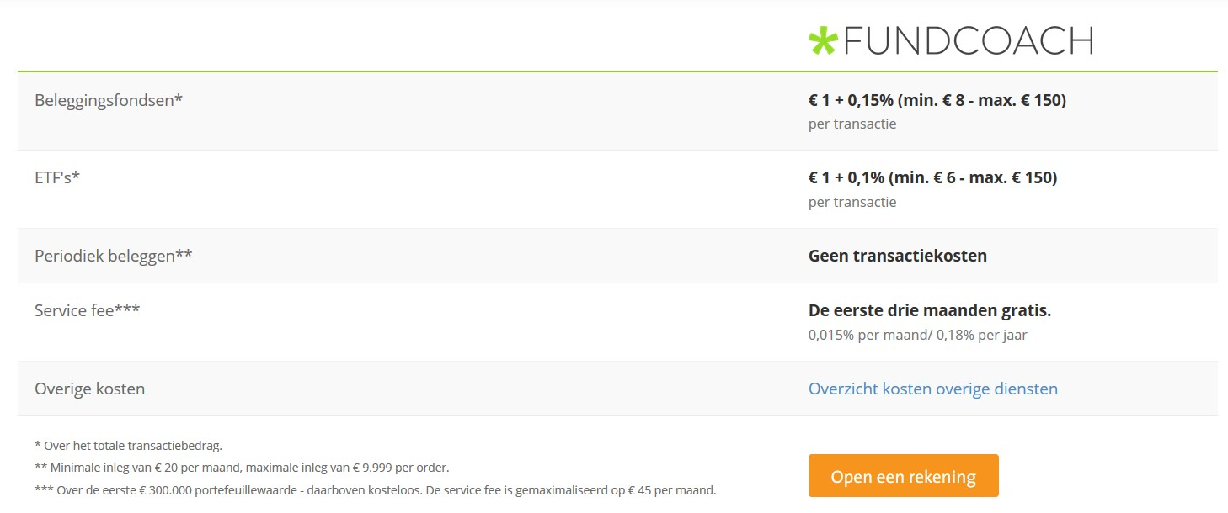
 | Binck berekening |  | (eigen sheet ivm limieten en staffels)

Inleg / periode (€) | € 500.00
Aantal perioden / jaar | 12
Inleg / jaar (€) | € 6,000.00
Rendement fonds (%) / jaar | 5.00%
Werkelijk rendement (%) / jaar over inleg | 2.69%

 | Resultaten
 | Jaar 1 | Jaar 2 | Jaar 3 | Jaar 4 | Jaar 5 | Jaar 6 | Jaar 7 | Jaar 8 | Jaar 9 | Jaar 10 | Jaar 11 | Jaar 12 | Jaar 13 | Jaar 14 | Jaar 15 | Jaar 16 | Jaar 17 | Jaar 18 | Jaar 19 | Jaar 20 | Jaar 21 | Jaar 22 | Jaar 23 | Jaar 24 | Jaar 25 | Jaar 26 | Jaar 27 | Jaar 28 | Jaar 29 | Jaar 30
resultaat zonder kosten | € 6,161.29 | € 12,630.64 | € 19,423.46 | € 26,555.92 | € 34,045.01 | € 41,908.55 | € 50,165.27 | € 58,834.82 | € 67,937.85 | € 77,496.03 | € 87,532.12 | € 98,070.01 | € 109,134.80 | € 120,752.83 | € 132,951.76 | € 145,760.64 | € 159,209.96 | € 173,331.75 | € 188,159.62 | € 203,728.89 | € 220,076.62 | € 237,241.74 | € 255,265.12 | € 274,189.67 | € 294,060.44 | € 314,924.75 | € 336,832.27 | € 359,835.18 | € 383,988.22 | € 409,348.92
aankoopkosten | € 0.00 | € 0.00 | € 0.00 | € 0.00 | € 0.00 | € 0.00 | € 0.00 | € 0.00 | € 0.00 | € 0.00 | € 0.00 | € 0.00 | € 0.00 | € 0.00 | € 0.00 | € 0.00 | € 0.00 | € 0.00 | € 0.00 | € 0.00 | € 0.00 | € 0.00 | € 0.00 | € 0.00 | € 0.00 | € 0.00 | € 0.00 | € 0.00 | € 0.00 | € 0.00
resultaat incl aankoopkosten | € 6,000.00 | € 12,630.64 | € 19,423.46 | € 26,555.92 | € 34,045.01 | € 41,908.55 | € 50,165.27 | € 58,834.82 | € 67,937.85 | € 77,496.03 | € 87,532.12 | € 98,070.01 | € 109,134.80 | € 120,752.83 | € 132,951.76 | € 145,760.64 | € 159,209.96 | € 173,331.75 | € 188,159.62 | € 203,728.89 | € 220,076.62 | € 237,241.74 | € 255,265.12 | € 274,189.67 | € 294,060.44 | € 314,924.75 | € 336,832.27 | € 359,835.18 | € 383,988.22 | € 409,348.92
Fonds kosten | € 12.00 | € 25.26 | € 38.85 | € 53.11 | € 68.09 | € 83.82 | € 100.33 | € 117.67 | € 135.88 | € 154.99 | € 175.06 | € 196.14 | € 218.27 | € 241.51 | € 265.90 | € 291.52 | € 318.42 | € 346.66 | € 376.32 | € 407.46 | € 440.15 | € 474.48 | € 510.53 | € 548.38 | € 588.12 | € 629.85 | € 673.66 | € 719.67 | € 767.98 | € 818.70
resultaat incl fonds kosten | € 5,988.00 | € 12,605.38 | € 19,384.62 | € 26,502.81 | € 33,976.92 | € 41,824.73 | € 50,064.93 | € 58,717.15 | € 67,801.97 | € 77,341.04 | € 87,357.05 | € 97,873.87 | € 108,916.53 | € 120,511.33 | € 132,685.86 | € 145,469.12 | € 158,891.54 | € 172,985.08 | € 187,783.30 | € 203,321.43 | € 219,636.47 | € 236,767.26 | € 254,754.59 | € 273,641.29 | € 293,472.32 | € 314,294.90 | € 336,158.61 | € 359,115.51 | € 383,220.25 | € 408,530.23
bedrag vaste kosten "hoog" | € 6,000.00 | € 12,630.64 | € 19,423.46 | € 26,555.92 | € 34,045.01 | € 41,908.55 | € 50,165.27 | € 58,834.82 | € 67,937.85 | € 77,496.03 | € 87,532.12 | € 98,070.01 | € 109,134.80 | € 120,752.83 | € 132,951.76 | € 145,760.64 | € 159,209.96 | € 173,331.75 | € 188,159.62 | € 203,728.89 | € 220,076.62 | € 237,241.74 | € 255,265.12 | € 274,189.67 | € 294,060.44 | € 300,000.00 | € 300,000.00 | € 300,000.00 | € 300,000.00 | € 300,000.00
vaste kosten "hoog" | € 10.80 | € 22.74 | € 34.96 | € 47.80 | € 61.28 | € 75.44 | € 90.30 | € 105.90 | € 122.29 | € 139.49 | € 157.56 | € 176.53 | € 196.44 | € 217.36 | € 239.31 | € 262.37 | € 286.58 | € 312.00 | € 338.69 | € 366.71 | € 396.14 | € 427.04 | € 459.48 | € 493.54 | € 529.31 | € 540.00 | € 540.00 | € 540.00 | € 540.00 | € 540.00
bedrag vaste kosten "midden" | € 0.00 | € 0.00 | € 0.00 | € 0.00 | € 0.00 | € 0.00 | € 0.00 | € 0.00 | € 0.00 | € 0.00 | € 0.00 | € 0.00 | € 0.00 | € 0.00 | € 0.00 | € 0.00 | € 0.00 | € 0.00 | € 0.00 | € 0.00 | € 0.00 | € 0.00 | € 0.00 | € 0.00 | € 0.00 | € 0.00 | € 0.00 | € 0.00 | € 0.00 | € 0.00
vaste kosten "midden" | € 0.00 | € 0.00 | € 0.00 | € 0.00 | € 0.00 | € 0.00 | € 0.00 | € 0.00 | € 0.00 | € 0.00 | € 0.00 | € 0.00 | € 0.00 | € 0.00 | € 0.00 | € 0.00 | € 0.00 | € 0.00 | € 0.00 | € 0.00 | € 0.00 | € 0.00 | € 0.00 | € 0.00 | € 0.00 | € 0.00 | € 0.00 | € 0.00 | € 0.00 | € 0.00
bedrag vaste kosten "laag" | € 0.00 | € 0.00 | € 0.00 | € 0.00 | € 0.00 | € 0.00 | € 0.00 | € 0.00 | € 0.00 | € 0.00 | € 0.00 | € 0.00 | € 0.00 | € 0.00 | € 0.00 | € 0.00 | € 0.00 | € 0.00 | € 0.00 | € 0.00 | € 0.00 | € 0.00 | € 0.00 | € 0.00 | € 0.00 | € 14,294.90 | € 36,158.61 | € 59,115.51 | € 83,220.25 | € 108,530.23
vaste kosten "laag" | € 0.00 | € 0.00 | € 0.00 | € 0.00 | € 0.00 | € 0.00 | € 0.00 | € 0.00 | € 0.00 | € 0.00 | € 0.00 | € 0.00 | € 0.00 | € 0.00 | € 0.00 | € 0.00 | € 0.00 | € 0.00 | € 0.00 | € 0.00 | € 0.00 | € 0.00 | € 0.00 | € 0.00 | € 0.00 | € 0.00 | € 0.00 | € 0.00 | € 0.00 | € 0.00
totaal vaste kosten | € 10.80 | € 22.74 | € 34.96 | € 47.80 | € 61.28 | € 75.44 | € 90.30 | € 105.90 | € 122.29 | € 139.49 | € 157.56 | € 176.53 | € 196.44 | € 217.36 | € 239.31 | € 262.37 | € 286.58 | € 312.00 | € 338.69 | € 366.71 | € 396.14 | € 427.04 | € 459.48 | € 493.54 | € 529.31 | € 540.00 | € 540.00 | € 540.00 | € 540.00 | € 540.00
totale kosten | € 22.80 | € 48.00 | € 73.81 | € 100.91 | € 129.37 | € 159.25 | € 190.63 | € 223.57 | € 258.16 | € 294.48 | € 332.62 | € 372.67 | € 414.71 | € 458.86 | € 505.22 | € 553.89 | € 605.00 | € 658.66 | € 715.01 | € 774.17 | € 836.29 | € 901.52 | € 970.01 | € 1,041.92 | € 1,117.43 | € 1,169.85 | € 1,213.66 | € 1,259.67 | € 1,307.98 | € 1,358.70
cumulatieve kosten | € 22.80 | € 70.80 | € 144.61 | € 245.52 | € 374.89 | € 534.14 | € 724.77 | € 948.34 | € 1,206.51 | € 1,500.99 | € 1,833.61 | € 2,206.28 | € 2,620.99 | € 3,079.85 | € 3,585.07 | € 4,138.96 | € 4,743.96 | € 5,402.62 | € 6,117.62 | € 6,891.79 | € 7,728.08 | € 8,629.60 | € 9,599.61 | € 10,641.53 | € 11,758.96 | € 12,928.81 | € 14,142.48 | € 15,402.15 | € 16,710.12 | € 18,068.82
Resultaat Binck | € 6,138.49 | € 12,559.85 | € 19,278.86 | € 26,310.41 | € 33,670.12 | € 41,374.41 | € 49,440.50 | € 57,886.48 | € 66,731.34 | € 75,995.04 | € 85,698.51 | € 95,863.73 | € 106,513.81 | € 117,672.98 | € 129,366.69 | € 141,621.68 | € 154,466.00 | € 167,929.13 | € 182,042.00 | € 196,837.10 | € 212,348.54 | € 228,612.14 | € 245,665.51 | € 263,548.13 | € 282,301.48 | € 301,995.94 | € 322,689.80 | € 344,433.03 | € 367,278.10 | € 391,280.10

 | Kosten | (per jaar)
 | Aankoop | Verkoop | Fonds | Vaste kosten
 |  |  |  | "Hoog" | "Midden" | "Laag"
Binck | 0.00% | 0.00% | 0.20% | 0.18% | 0.00% | 0.00%
min | € - | € - |  | € - | geen transactiekosten indien periodieke order
max | € - | € - |  | € - | tot 300k: 0,18%, vanaf 300k: kosteloos
 |  |  | tm | € 300,000.00 | € 300,000.00

 | LET OP: Verkoopkosten worden niet meegenomen in de berekening omdat het moment van verkoop niet bekend is

